Grafy
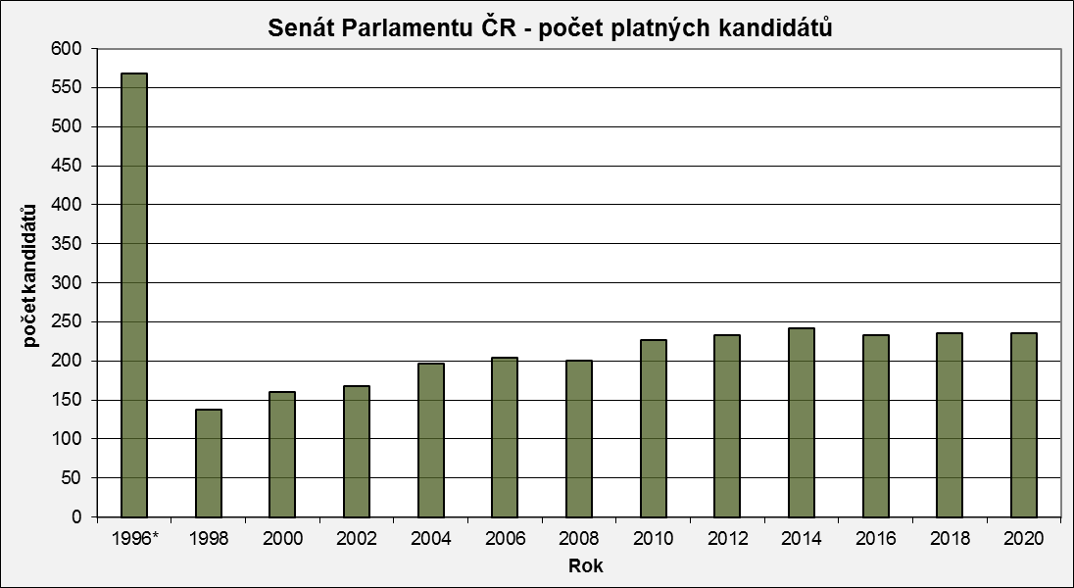
Senát Parlamentu ČR - počet platných kandidátů
 | Počet kandidátů
1996* | 568
1998 | 137
2000 | 160
2002 | 168
2004 | 197
2006 | 204
2008 | 200
2010 | 227
2012 | 233
2014 | 242
2016 | 233
2018 | 236
2020 | 235

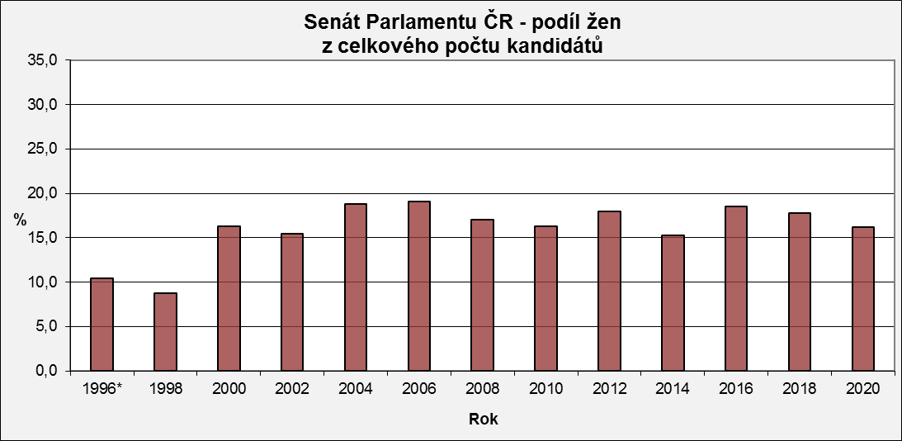
Senát Parlamentu ČR - podíl žen z celkového počtu kandidátů
 | - z toho ženy v %
1996* | 10.4
1998 | 8.8
2000 | 16.3
2002 | 15.5
2004 | 18.8
2006 | 19.1
2008 | 17.0
2010 | 16.3
2012 | 18.0
2014 | 15.3
2016 | 18.5
2018 | 17.8
2020 | 16.2

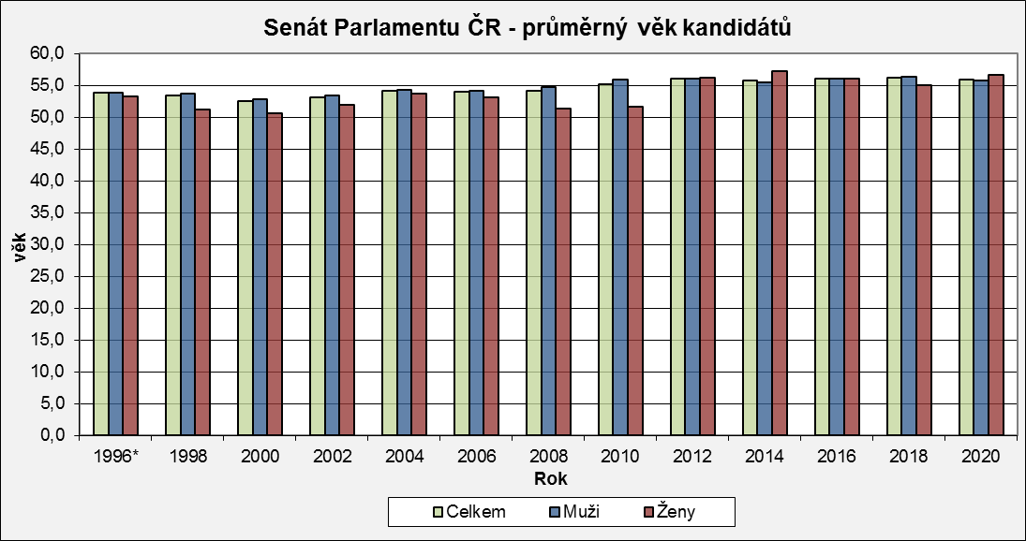
Senát Parlamentu ČR - průměrný věk kandidátů
 | Celkem | Muži | Ženy
1996* | 53.8 | 53.9 | 53.2
1998 | 53.5 | 53.7 | 51.3
2000 | 52.5 | 52.8 | 50.7
2002 | 53.1 | 53.4 | 51.9
2004 | 54.2 | 54.3 | 53.7
2006 | 54.0 | 54.2 | 53.1
2008 | 54.1 | 54.7 | 51.4
2010 | 55.2 | 55.9 | 51.6
2012 | 56.1 | 56.0 | 56.2
2014 | 55.8 | 55.5 | 57.3
2016 | 56.1 | 56.1 | 56.1
2018 | 56.2 | 56.4 | 55.1
2020 | 55.9 | 55.8 | 56.6

Senát Parlamentu ČR - kandidáti podle věku
 | do 49 let | 50-59 let | 60 a více let
1996* | 190 | 236 | 142
1998 | 42 | 70 | 25
2000 | 54 | 81 | 25
2002 | 55 | 79 | 34
2004 | 49 | 101 | 47
2006 | 57 | 99 | 48
2008 | 56 | 94 | 50
2010 | 56 | 107 | 64
2012 | 57 | 97 | 79
2014 | 56 | 100 | 86
2016 | 61 | 89 | 83
2018 | 60 | 85 | 91
2020 | 68 | 80 | 87
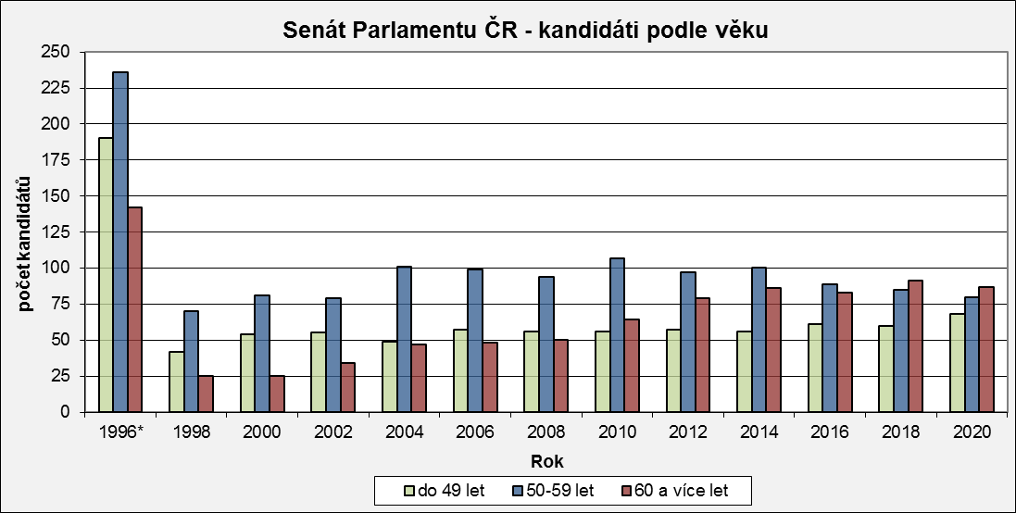

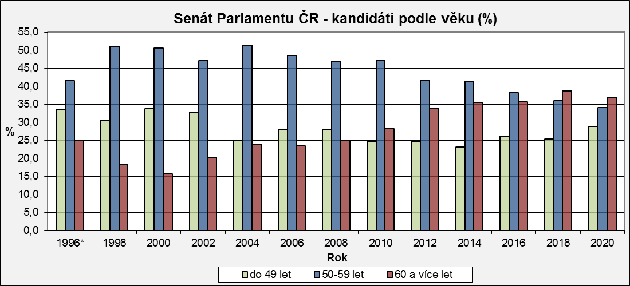
Senát Parlamentu ČR - kandidáti podle věku (%)
 | do 49 let | 50-59 let | 60 a více let
1996* | 33.5 | 41.5 | 25.0
1998 | 30.7 | 51.1 | 18.2
2000 | 33.8 | 50.6 | 15.6
2002 | 32.7 | 47.0 | 20.2
2004 | 24.9 | 51.3 | 23.9
2006 | 27.9 | 48.5 | 23.5
2008 | 28.0 | 47.0 | 25.0
2010 | 24.7 | 47.1 | 28.2
2012 | 24.5 | 41.6 | 33.9
2014 | 23.1 | 41.3 | 35.5
2016 | 26.2 | 38.2 | 35.6
2018 | 25.4 | 36.0 | 38.6
2020 | 28.9 | 34.0 | 37.0

* v roce 1996 se konaly volby ve všech senátních obvodech (81)

